MC
Telasih Makmur offset printing & packaging

MASTER CARD/KARTU INDUK |  |  |  |  | Kode Item: | SJJ-YMA DIN170 MF

 | No. Desain: | DS003026 | Nama Barang: | YAMA Din170 MF (B) | Tanggal: | 2026-01-22

Nama Pelanggan: | Dimensi P: | Dimensi L: | Dimensi T: | Kode Pisau: | Ukuran Pisau:
PT. SELATAN JADI JAYA | 51,5 cm | 22 cm | 25, 7 cm | Pisau SJJ Din170 MF (Plong Belakang) | 76,5 x 49,4 cm
Material: | Kualitas: |  | Ukuran Bahan: | Ukuran Cetak: | Jenis Finishing:
DUPLEX | 310 gsm |  | 79 x 109 cm | 79 x 53 cm | Laminating Glossy
SH B/C FLUTE | M125/M125X3/K125 |  | 52 x 78 cm

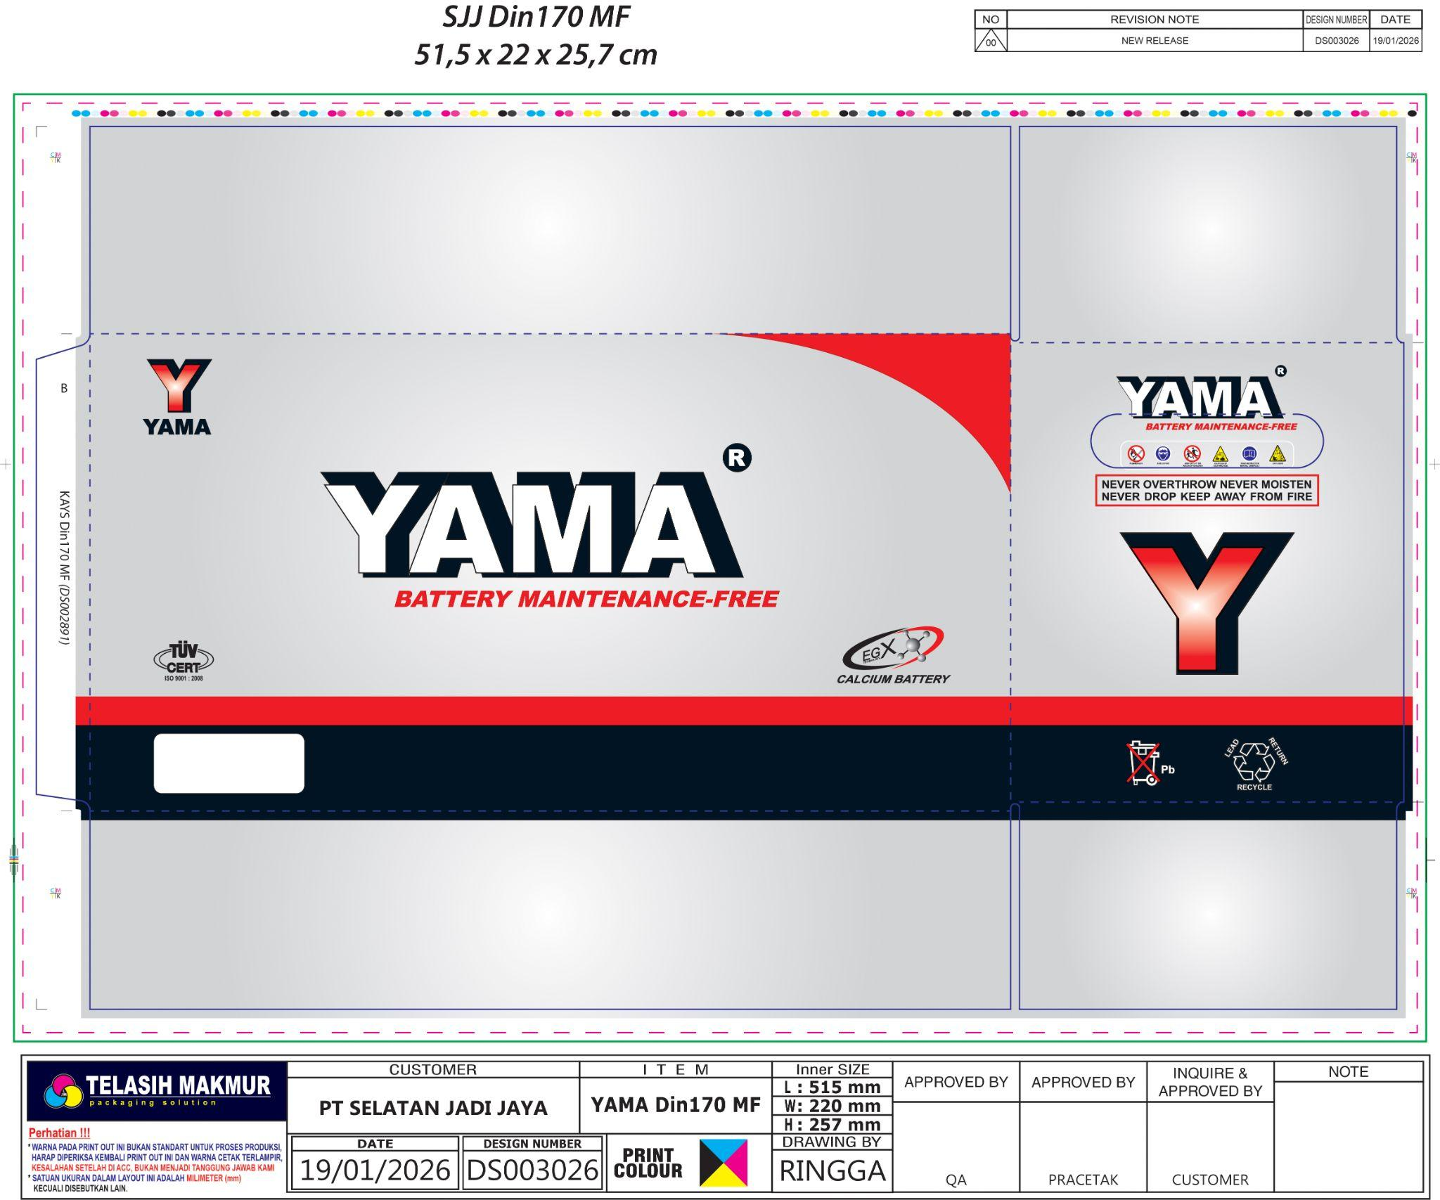
Bentuk: |  |  |  | Bentuk Sambungan: | Warna Pertama: CS
 |  |  |  | Double Join | Unit 1: | BLACK
 |  |  |  |  | Unit 2: | CYAN
 |  |  |  | Isi dalam Satu Cetakan: | Unit 3: | MAGENTA
 |  |  |  | 1/2 UP | Unit 4: | YELLOW
 |  |  |  |  | Warna Kedua:
 |  |  |  | Keterangan: | Unit 1:
 |  |  |  | - | Unit 2:
 |  |  |  |  | Unit 3:
 |  |  |  |  | Unit 4:
 |  |  |  | Urutan Pekerjaan: | ACC E-mail:
 |  |  |  | Potong | Digital:
 |  |  |  | Cetak di mesin : Lithrone G40 | Box Polos: | 2021-03-18
 |  |  |  | QC | Di ACC Oleh: | Pak Habibi
 |  |  |  | Laminating Glossy | ACC Digital:
 |  |  |  | Laminasi
 |  |  |  | Plong Belakang
 |  |  |  | Kupas
 |  |  |  | Lem Samping
 |  |  |  | Hitung
 |  |  |  | Pack (10pcs / pack)

ACC PROOF PRIINT (DIGITAL + CETAK) HARUS DILAMPIRKAN BERSAMA MASTER CARD

Mengetahui:
Desainer | Marketing | PPIC | QA | Plant Manager

Potongan
